Sheet1
宠物属性界面 |  |  |  |  | 界面效果按1280*720大小出（16：9同比例更大也可以），弹出界面大小不超过1080*720(iphone4,3:2)
 |  |  |  |  | 梦幻西游参考图
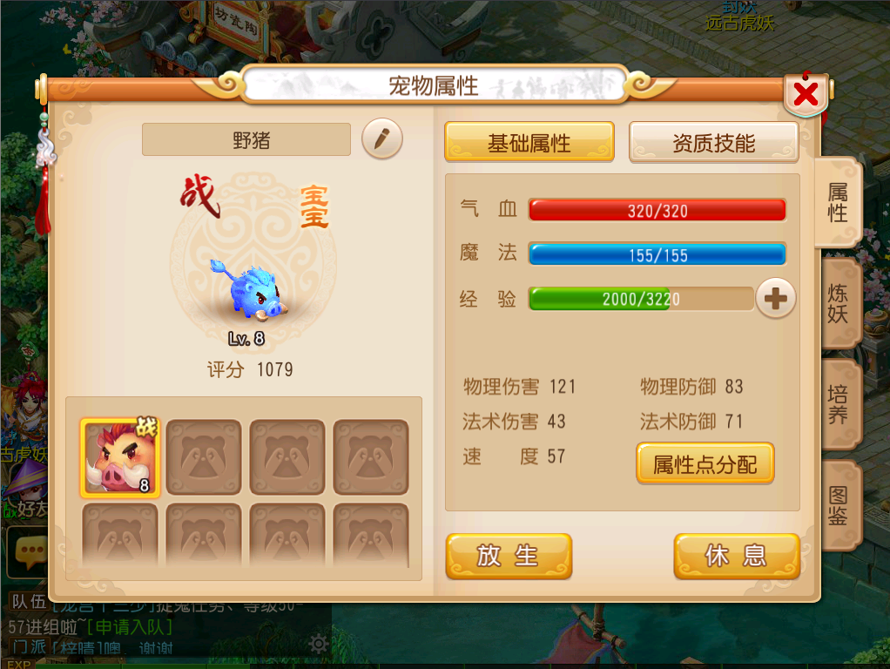

编号 | 名字 | 类型 | 描述 | 参考
1 | 属性 | 按钮 | 右侧按钮，灰亮2种状态
2 | 炼妖 | 按钮 | 右侧按钮，灰亮2种状态
3 | 培养 | 按钮 | 右侧按钮，灰亮2种状态
4 | 图鉴 | 按钮 | 右侧按钮，灰亮2种状态
5 | 基础属性 | 按钮 | 灰亮2种状态
6 | 资质属性 | 按钮 | 灰亮2种状态
7 | 放生 | 按钮
8 | 休息 | 按钮 | 与【参战】对应
9 | 参战 | 按钮 | 与【休息】对应
10 | 属性点分配 | 按钮 | 点击弹出属性分配面板
11 | + | 按钮 | 点击后切换至【培养】界面
12 | 改名 | 按钮
13 | 战 | 字戳 | 2个，面板显示1个，列表栏1个
14 | 宝宝 | 字戳 | 宠物类型
15 | 野生 | 字戳 | 宠物类型
16 | 绑定 | 字戳 | 宠物类型
17 | 名字框 | 框体 | 宠物名字显示
18 | 血条 | 框体 | 可通用1个框体
19 | 魔法条 | 框体
20 | 经验条 | 框体
21 | 宠物头像栏 | 框体 | 栏内有底纹显示
22 | 宠物选中框 | 框体 | 亮色框体，代表选中该宠物
23 | 宠物背景底纹 | 底纹 | 1个
24 | 宠物面板 | 面板 | 包含主界面、标题、关闭按钮、列表框

